상품제안서
파스텔연필 | 상품코드: S03127

 |  |  |  |  |  |  | 02-713-8555 | www.synergygift.co.kr
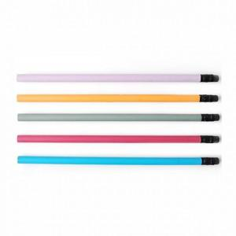

【상세/제작정보】 | -기본수량 미만일 경우 도당 10,000원의 인쇄비가 추가됩니다. -별도 포장주문이 없을 경우 약 100개 및 200개씩 비닐벌크포장 후 박스출고됩니다.(기타포장을 원하실 경우 문의주세요.)

【인쇄/포장옵션】 | 실크 / 밀봉OPP포장

【공급단가】 | 수량 | 1,000~ | 2,000~ | 3,000~ | 5,000~ | 10,000~
*VAT별도 | 단가 | 90원 | 90원 | 90원 | 80원 | 80원

【상품 URL】 | https://www.synergygift.co.kr:443/src/goods_detail.php?gdno=7074

